상품제안서
레빗 QN2 OTG USB메모리 [C타입] | 상품코드: S00972

 |  |  |  |  |  |  | 02-713-8555 | www.synergygift.co.kr
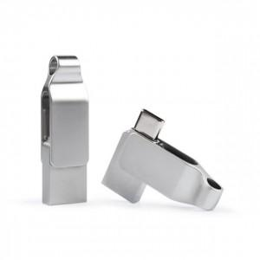

【상세/제작정보】

【인쇄/포장옵션】 | 레이저 / 포장지포장

【공급단가】 | 수량 | 50~ | 100~ | 500~ | 1,000~ | 3,000~
*VAT별도 | 16GB | 7,610원 | 7,430원 | 7,120원 | 6,940원 | 6,760원
 | 32GB | 9,880원 | 9,640원 | 9,250원 | 9,010원 | 8,770원
 | 64GB | 12,380원 | 12,080원 | 11,590원 | 11,290원 | 10,990원
 | 128GB | 18,750원 | 18,300원 | 17,550원 | 17,100원 | 16,650원

【상품 URL】 | https://www.synergygift.co.kr:443/src/goods_detail.php?gdno=18513

